G3
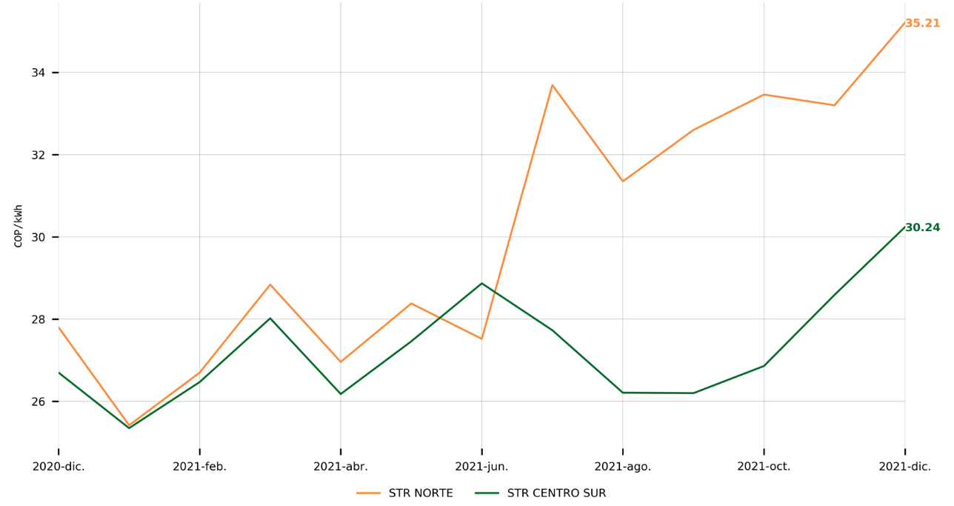
Informe Anual de Operación y Mercado 2021
Cargo por Uso STR
Mes Facturado | Cargo STR Norte ($/kWh) | Cargo STR Centro Sur ($/kWh)
2021-01-01 | 25.42 | 25.35
2021-02-01 | 26.7 | 26.47
2021-03-01 | 28.84 | 28.02
2021-04-01 | 26.96 | 26.18
2021-05-01 | 28.38 | 27.46
2021-06-01 | 27.52 | 28.87
2021-07-01 | 33.69 | 27.73
2021-08-01 | 31.35 | 26.21
2021-09-01 | 32.6 | 26.2
2021-10-01 | 33.46 | 26.86
2021-11-01 | 33.2 | 28.59
2021-12-01 | 35.21 | 30.24

